Hoja1
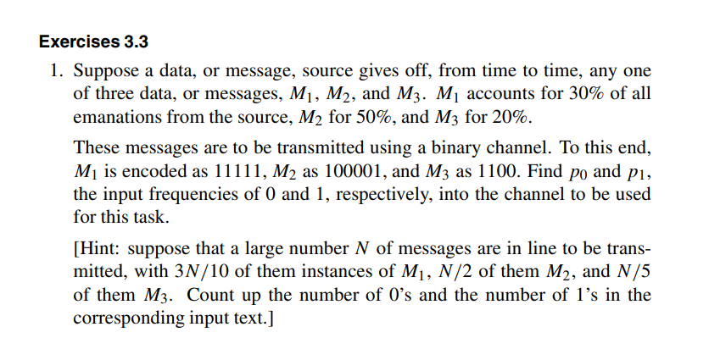
Para tres fuentes emisoras de bits que son defectuosas tenemos distintas frecuencias de salida.
 | Es decir, probabilidades de que "Saquen algo".
Y tenemos para cada una ellas un mensaje codificado distinto también

 | Mensaje | Diccionario | Probabilidad de que sea enviado | 0s | 1s
 | M1 | 1111 | 0.5 | 0 | 1
 | M2 | 100001 | 0.3 | 0.66666666667 | 0.33333333333
 | M3 | 1100 | 0.2 | 0.5 | 0.5
 |  |  |  | 0.3 | 0.7
 |  |  |  | P0 | P1

